5 STORY
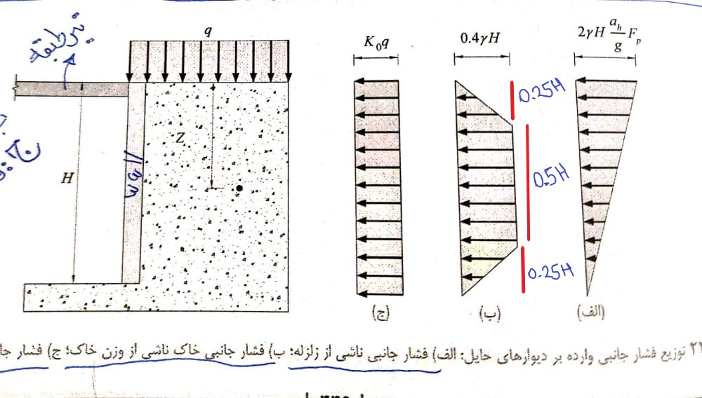
${∆p}_{eq}$=${γH}^{2}\frac{a_{h}}{g}F_{p}$
 |  |  |  |  |  |  |  |  |  |  |  |  |  |  |  |  | نیروی رانش دینامیکی
$$a_{h=k_{h}∗g}$$
${∆M}_{eq}$=${γH}^{3}\frac{a_{h}}{g}F_{p}$
 |  |  |  |  |  |  |  |  |  |  |  |  |  |  |  | Khمعال شتاب مبنای طرح(A) |  |  | Kh=A: |  | A=0/35 or 0/3 or 0/25 or 0/2
 |  |  |  |  |  |  |  |  |  |  |  |  |  |  |  |  | لنگر واژگونی حول پایه ی دیوار حایل برای دیوارهای طره

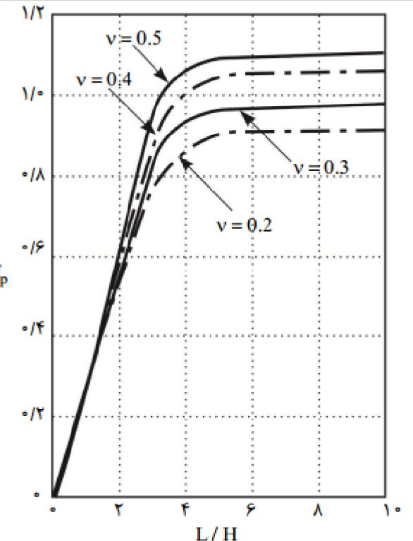
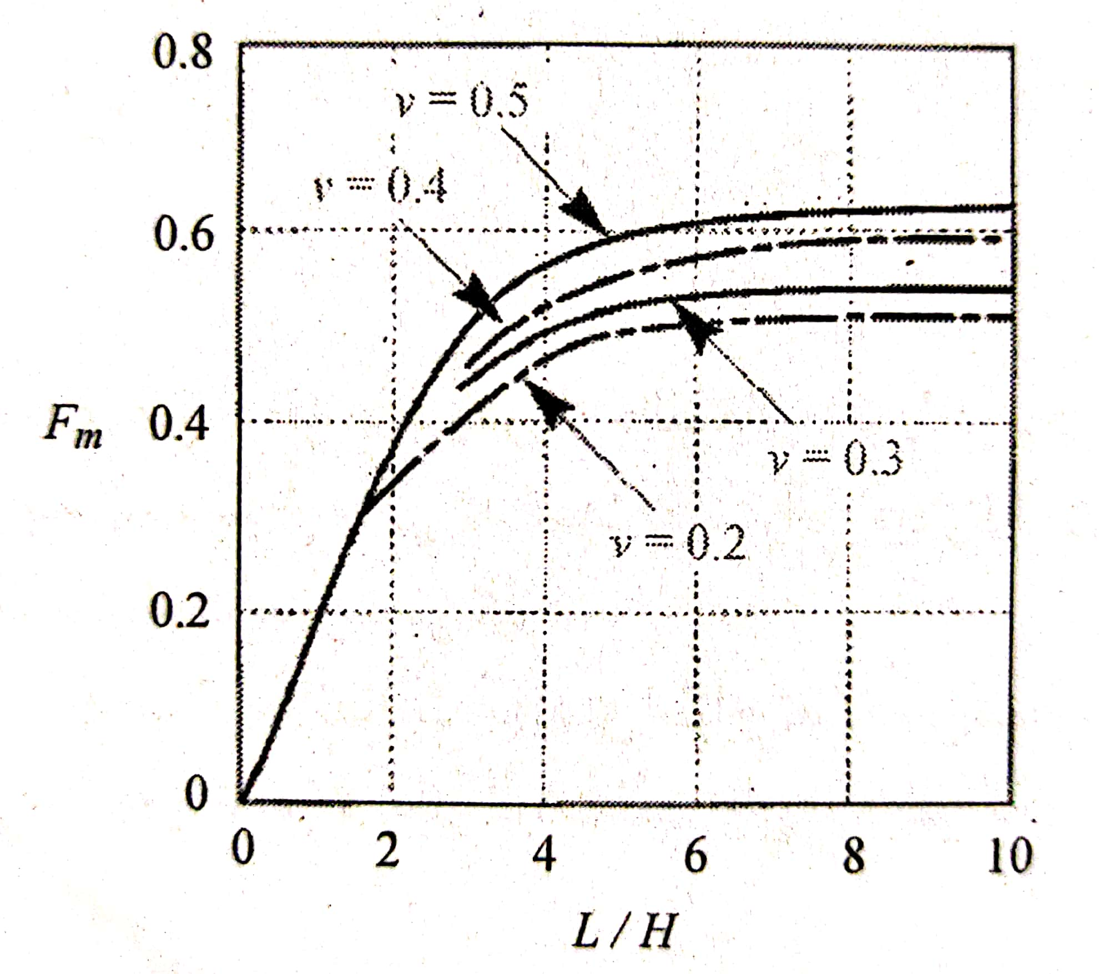
$$a_{h}$$
 |  |  |  |  |  |  |  |  |  |  |  |  | 𝜸 | وزن مخصوص خاک
 |  |  |  |  |  |  |  |  |  |  |  |  | H | ارتفاع دیوار
 |  |  |  |  |  |  |  |  |  |  |  |  |  | دامنه شتاب زلزله
 |  |  |  |  |  |  |  |  |  |  |  |  | g | شتاب ثقل زمین
 |  |  |  |  |  |  |  |  |  |  |  |  | Fp,Fm | مطابق جدول سمت چپ
 |  |  |  |  |  |  |  |  |  |  |  |  | L | طول دیوار متصل به خاک

$$p_{soil (kg/m2)}$$
 |  |  |  |  |  |  |  |  |  |  | نکته با توجه به اینکه جدول 6-4-1 مبحث ششم ویرایش 92 در ویرایش 98 حذف شده و به مبحث هفتم ارجاع داده شده،همچنین در مبحث هفتم هم حداق فشاز خاک و انوع خاک ها و توضیحات وجود ندارد به فرمول روبرو یک ضریب اطمینان به انتخاب کاربر اضافه گردیده
ب)فشار جانبی خاک ناشی از وزن خاک
safe-fac |  | ϒ(kg/m3) |  | H(m) |  |  |  |  |  |  |  |  |  |  |  |  | Fp
1.3 |  | 1800 |  | 5.5 |  | 5148

 |  |  |  | ST(n+1) |  |  |  |  |  |  |  |  |  |  |  |  |  |  |  |  |  | در این اکسل Fmاستفاده نمی شود

 |  |  |  |  |  |  | Retaining wall

$$p_{soil (kg/m2)}$$
 |  |  |  | ST(n) |  |  |  |  |  |  |  | 5148
 | 5.5 | m |  |  |  |  |  |  |  |  |  |  |  | توضیح:ایتبس قادر به اعمال بار ذوزنقه نیست در نتیجه کل بار SOIL به صورت مستطیلی در جهت اطمینان بیشتر وارد میشود
 |  |  |  |  |  |  | Retaining wall

 |  |  |  | base

$$∆_{px,stG(kg/m2)}$$
$$∆_{py,stG(kg/m2)}$$
$$L_{wall,X(m)}$$
$$L_{wall,Y(m)}$$
$$k_{h}$$
$$L_{wall,X(m)}$$
$$L_{wall,Y(m)}$$
$$F_{P,x}$$
$$F_{p,y}$$
 |  |  | الف)فشار جانبی ناشی از زلزله |  |  |  |  |  |  |  |  |  |  |  |  |  | پارامترهای FpوFmازنمودار دستی استخراج شود
 |  |  | A= |  | H(m) |  |  |  |  |  |  | ν |  | H | H |  |  |  |  |  | 12640 |  |  |  |  |  | 10773
 |  |  | 0.3 |  | 5.5 |  | 18.3 |  | 15 |  |  | 0.3 |  | 3.33 | 2.73 |  | 0.88 | 0.75
 |  |  |  |  |  |  |  |  |  |  |  |  |  |  |  |  |  |  |  |  |  |  | Retaining wall | STG |  |  |  | Retaining wall | STG
$$h_{st−4(m)}$$
$$h_{st−3(m)}$$
$$h_{st−2(m)}$$
$$h_{st−1(m)}$$
$$h_{stG(m)}$$
$$∆_{px,st−1(kg/m2)}$$
$$∆_{py,st−1(kg/m2)}$$
 |  |  | 2.6 |  | 2.6 |  | 2.6 | 2.6 |  | 2.9

$$∆_{px,st−4(kg/m2)}$$
$$∆_{px,st−3(kg/m2)}$$
$$∆_{px,st−2(kg/m2)}$$
$$∆_{px,st−1(kg/m2)}$$
$$∆_{px,stG(kg/m2)}$$
 |  |  |  |  |  |  |  |  |  |  |  |  |  |  |  |  |  |  |  | 9884 |  |  |  |  |  | 8424
 |  |  |  |  |  |  |  |  |  |  |  |  |  |  |  |  |  |  |  |  |  |  |  | ST-1 |  |  |  |  | ST-1

$$∆_{px,st−2(kg/m2)}$$
 |  |  | 2471 |  |  |  | 4942.08 |  |  | 7413 |  |  |  | 9884 |  |  | 12640
$$∆_{py,st−2(kg/m2)}$$

$$∆_{py,st−4(kg/m2)}$$
$$∆_{py,st−3(kg/m2)}$$
$$∆_{py,st−2(kg/m2)}$$
$$∆_{py,st−1(kg/m2)}$$
$$∆_{py,stG(kg/m2)}$$
 |  |  |  |  |  |  |  |  |  |  |  |  |  |  |  |  |  |  |  | 7413 |  |  |  |  |  | 6318
 |  |  |  |  |  |  |  |  |  |  |  |  |  |  |  |  |  |  |  |  |  |  |  | ST-2 |  |  |  |  | ST-2
 |  |  | 2106 |  |  |  | 4212 |  |  | 6318 |  |  |  | 8424 |  |  | 10773
$$∆_{px,st−3(kg/m2)}$$
$$∆_{py,st−3(kg/m2)}$$

 |  |  |  |  |  |  |  |  |  |  |  |  |  |  |  |  |  |  |  | 4942 |  |  |  |  |  | 4212
 |  |  |  |  |  |  |  |  |  |  |  |  |  |  |  |  |  |  |  |  |  |  |  | ST-3 |  |  |  |  | ST-3

$$∆_{px,st−4(kg/m2)}$$
$$∆_{py,st−4(kg/m2)}$$

 |  |  |  |  |  |  |  |  |  |  |  |  |  |  |  |  |  |  |  | 2471 |  |  |  |  |  | 2106
 |  |  |  |  |  |  |  |  |  |  |  |  |  |  |  |  |  |  |  |  |  |  |  | ST-4 |  |  |  |  | ST-4

 |  |  |  |  |  |  |  |  |  |  |  |  |  |  |  |  |  |  |  |  |  |  |  |  | فشار نیروهای جانبی ناشی از زلزله به دیوار های موازی با محور X (نکته نیروها در جهت لوکال Y به دیوارهای راستای X اعمال شود) |  |  |  |  | فشار نیروهای جانبی ناشی از زلزله به دیوار های موازی با محور Y (نکته نیروها در جهت لوکال X به دیوارهای راستای Y اعمال شود)

